关系图
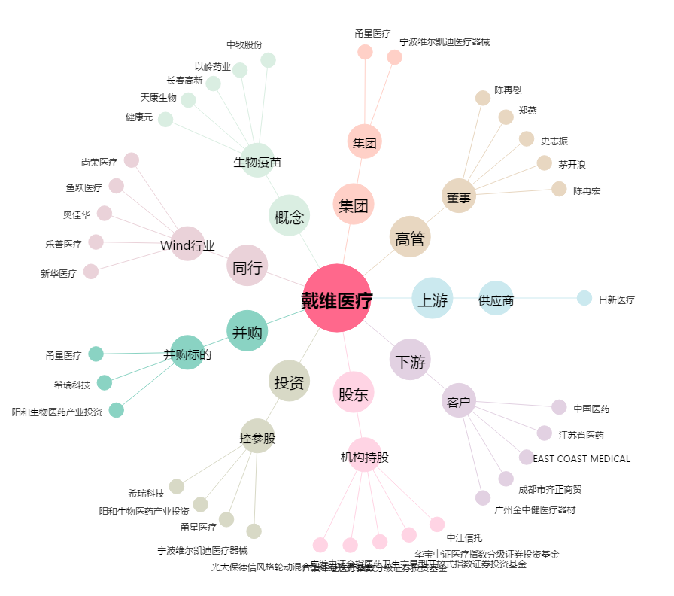
戴维医疗[300314.SZ] - 关系概览图

